試験内容(9-1)
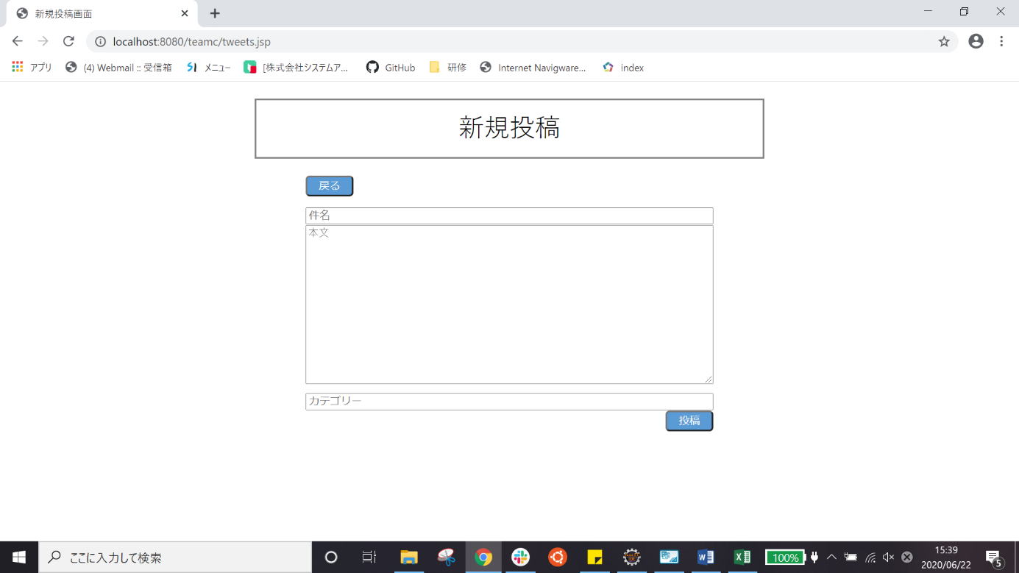
試験エビデンス
番号 | シナリオ | 作成チーム | 担当者
9 | 新規投稿の戻るボタン確認 | チームC | 寺井

試験番号 | 画面内容
9-1 | ホーム画面
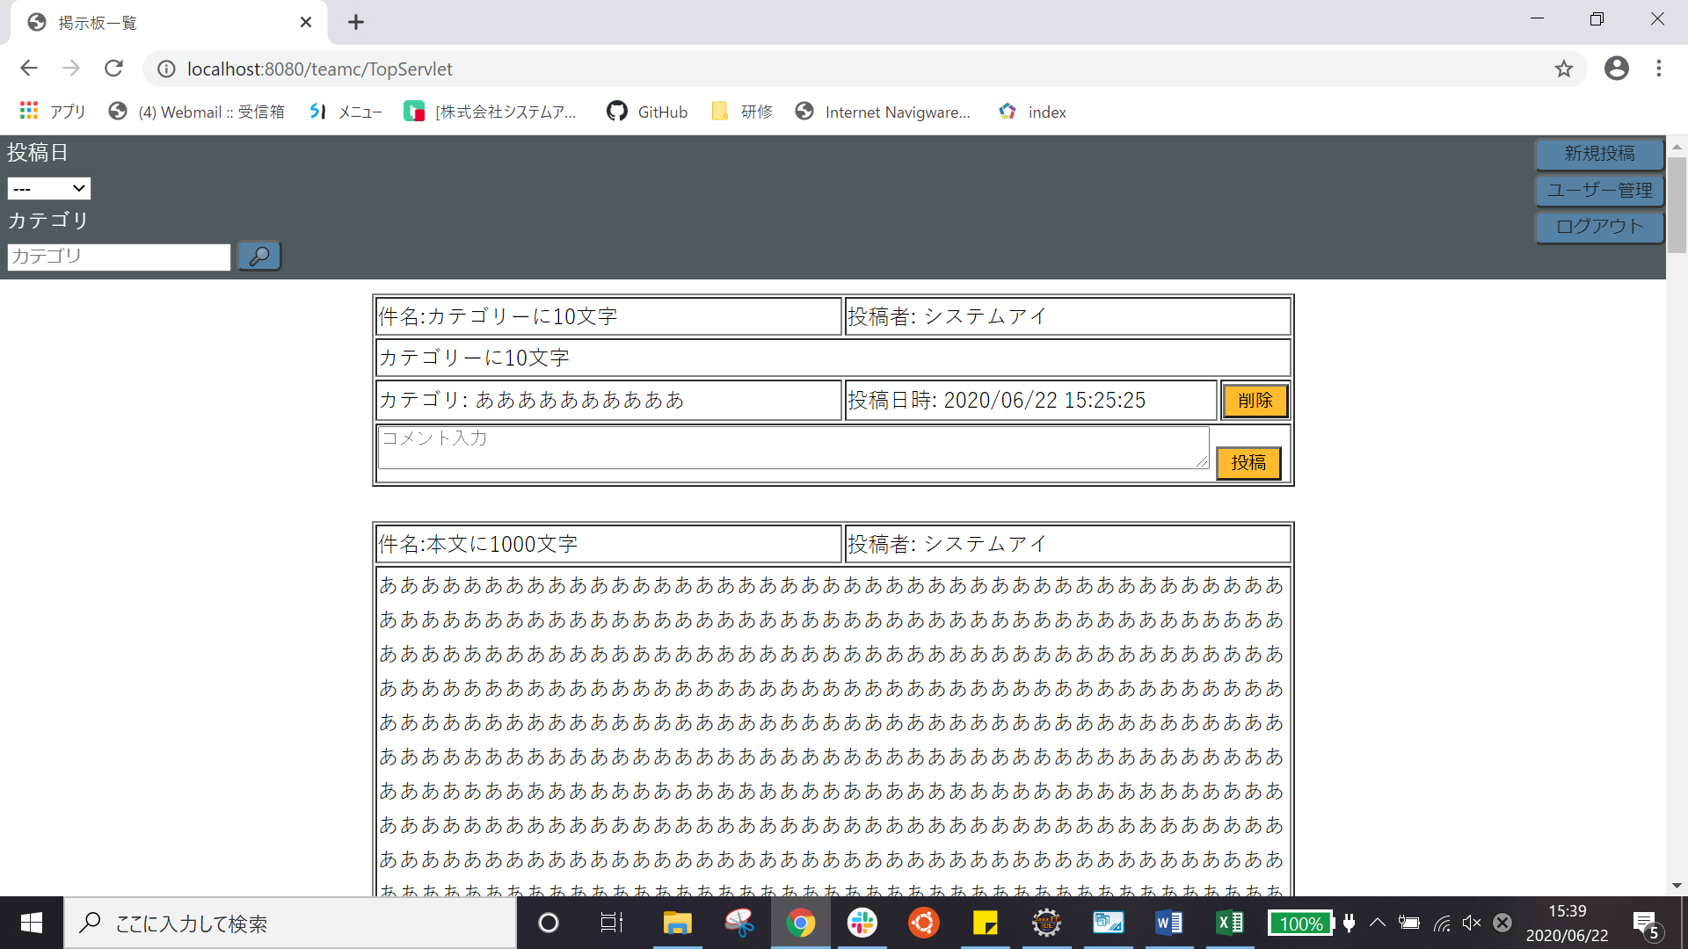

9-1 | 新規投稿ボタンを押した後

試験内容(9-2)
試験エビデンス
番号 | シナリオ | 作成チーム | 担当者
9 | 新規投稿の戻るボタン確認 | チームC | 寺井

試験番号 | 画面内容
9-2 | 新規投稿画面
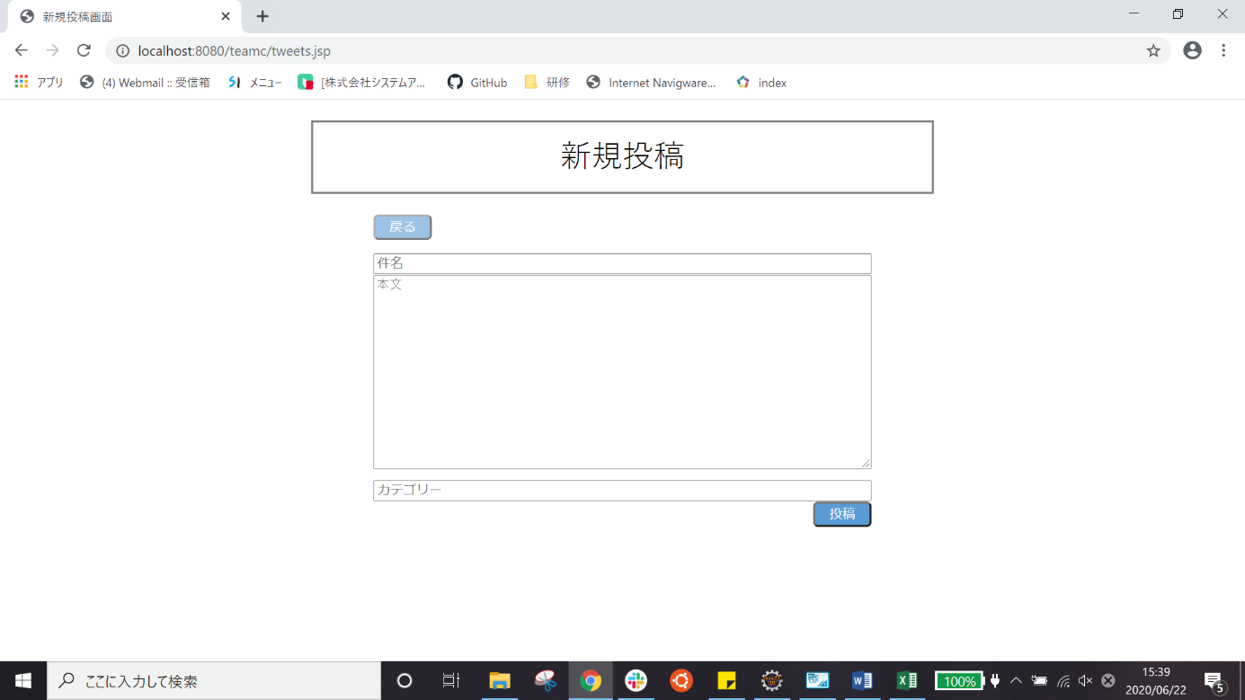

9-2 | 戻るボタンを押した後

